Grafy
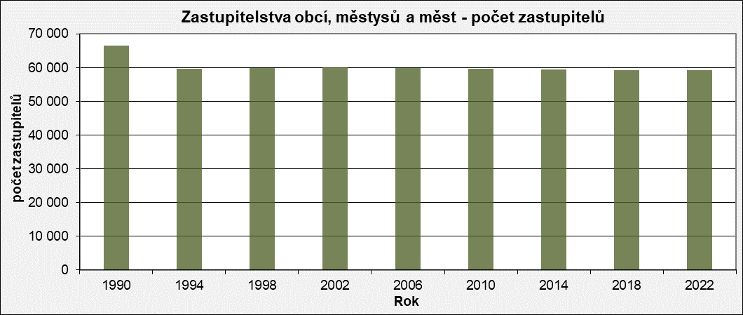
Zastupitelstva obcí, městysů a měst - počet zastupitelů
 | Počet zastupitelů
1990 | 66,551
1994 | 59,754
1998 | 59,986
2002 | 60,001
2006 | 59,907
2010 | 59,633
2014 | 59,573
2018 | 59,331
2022 | 59,228

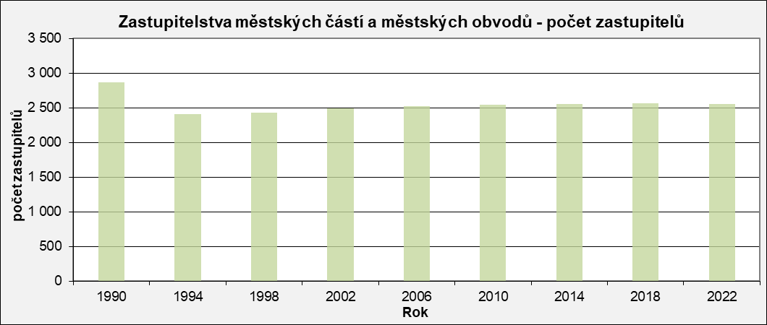
Zastupitelstva městských částí a městských obvodů - počet zastupitelů
 | Počet zastupitelů
1990 | 2,868
1994 | 2,406
1998 | 2,426
2002 | 2,493
2006 | 2,519
2010 | 2,545
2014 | 2,548
2018 | 2,561
2022 | 2,552

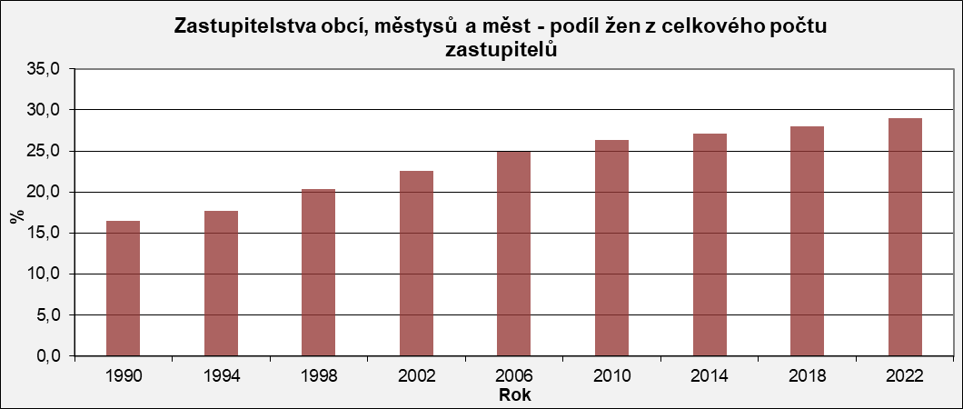
Zastupitelstva obcí, městysů a měst - podíl žen z celkového počtu zastupitelů
 | Podíl žen
1990 | 16.5
1994 | 17.7
1998 | 20.4
2002 | 22.6
2006 | 24.9
2010 | 26.3
2014 | 27.1
2018 | 28.0
2022 | 29.0

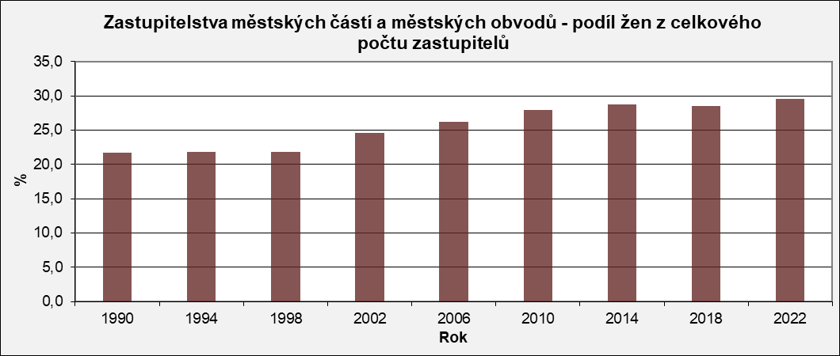
Zastupitelstva městských částí a městských obvodů - podíl žen z celkového počtu zastupitelů
 | Podíl žen
1990 | 21.7
1994 | 21.8
1998 | 21.8
2002 | 24.6
2006 | 26.2
2010 | 27.9
2014 | 28.7
2018 | 28.5
2022 | 29.6

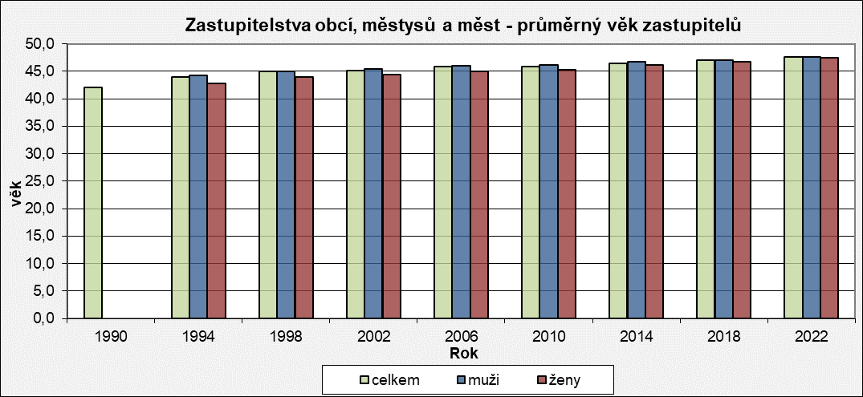
Zastupitelstva obcí, městysů a měst - průměrný věk zastupitelů
 | celkem | muži | ženy
1990 | 42.0 | 0.0 | 0.0
1994 | 44.0 | 44.3 | 42.8
1998 | 45.0 | 45.0 | 44.0
2002 | 45.2 | 45.5 | 44.4
2006 | 45.8 | 46.0 | 45.0
2010 | 45.9 | 46.2 | 45.3
2014 | 46.5 | 46.7 | 46.2
2018 | 47.1 | 47.1 | 46.8
2022 | 47.6 | 47.6 | 47.4

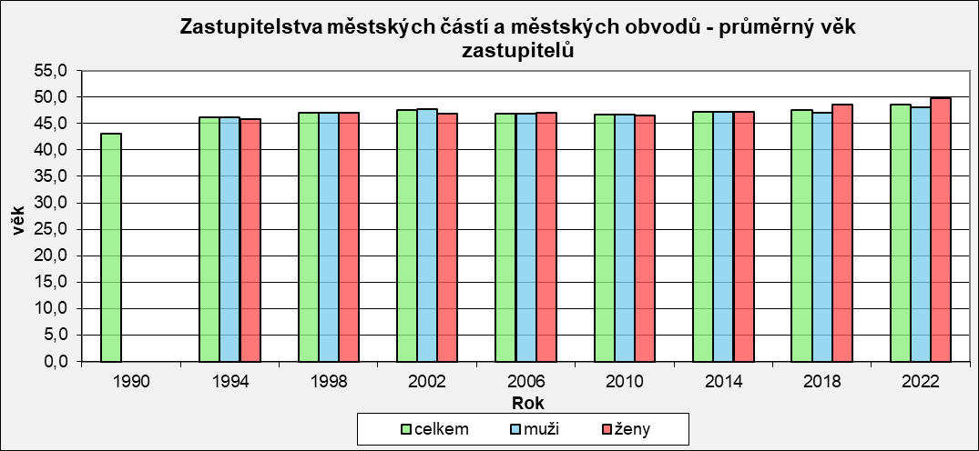
Zastupitelstva městských částí a městských obvodů - průměrný věk zastupitelů
 | celkem | muži | ženy
1990 | 43.0 | 0.0 | 0.0
1994 | 46.2 | 46.2 | 45.9
1998 | 47.0 | 47.0 | 47.0
2002 | 47.5 | 47.7 | 46.9
2006 | 46.9 | 46.8 | 47.1
2010 | 46.7 | 46.7 | 46.6
2014 | 47.2 | 47.2 | 47.2
2018 | 47.5 | 47.1 | 48.6
2022 | 48.5 | 48.0 | 49.8

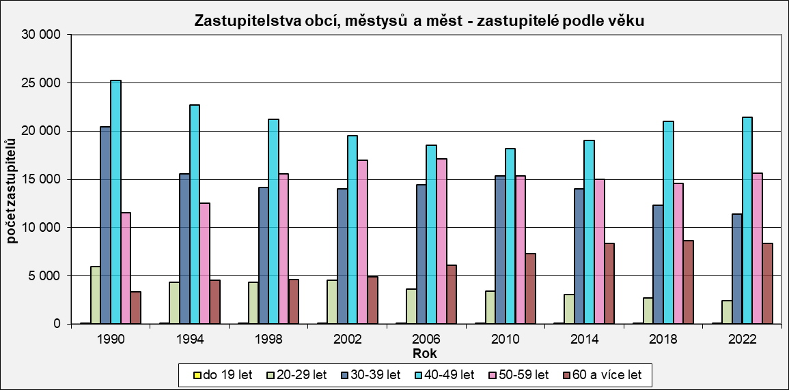
Zastupitelstva obcí, městysů a měst - zastupitelé podle věku
 | do 19 let | 20-29 let | 30-39 let | 40-49 let | 50-59 let | 60 a více let
1990 | 38 | 5,966 | 20,452 | 25,231 | 11,539 | 3,325
1994 | 37 | 4,351 | 15,576 | 22,702 | 12,557 | 4,531
1998 | 28 | 4,355 | 14,148 | 21,228 | 15,572 | 4,655
2002 | 36 | 4,516 | 14,045 | 19,522 | 16,998 | 4,884
2006 | 41 | 3,608 | 14,468 | 18,576 | 17,105 | 6,109
2010 | 27 | 3,431 | 15,335 | 18,192 | 15,345 | 7,303
2014 | 27 | 3,067 | 14,052 | 19,046 | 15,046 | 8,335
2018 | 44 | 2,710 | 12,294 | 21,016 | 14,584 | 8,683
2022 | 22 | 2,405 | 11,412 | 21,428 | 15,624 | 8,337

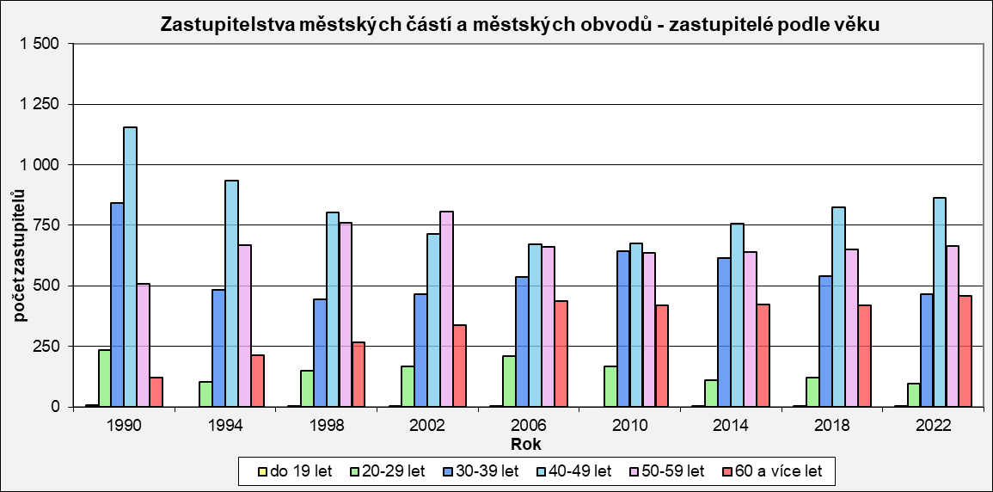
Zastupitelstva městských částí a městských obvodů - zastupitelé podle věku
 | do 19 let | 20-29 let | 30-39 let | 40-49 let | 50-59 let | 60 a více let
1990 | 6 | 236 | 843 | 1,155 | 508 | 120
1994 | 0 | 105 | 484 | 935 | 667 | 215
1998 | 1 | 149 | 444 | 802 | 762 | 268
2002 | 1 | 167 | 466 | 716 | 806 | 337
2006 | 2 | 211 | 538 | 671 | 660 | 437
2010 | 0 | 169 | 644 | 677 | 635 | 420
2014 | 1 | 110 | 615 | 757 | 641 | 424
2018 | 3 | 122 | 540 | 824 | 652 | 420
2022 | 5 | 97 | 466 | 862 | 663 | 459

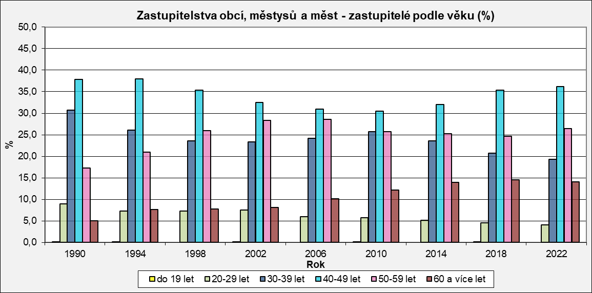
Zastupitelstva obcí, městysů a měst - zastupitelé podle věku (%)
 | do 19 let | 20-29 let | 30-39 let | 40-49 let | 50-59 let | 60 a více let
1990 | 0.1 | 9.0 | 30.7 | 37.9 | 17.3 | 5.0
1994 | 0.1 | 7.3 | 26.1 | 38.0 | 21.0 | 7.6
1998 | 0.0 | 7.3 | 23.6 | 35.4 | 26.0 | 7.8
2002 | 0.1 | 7.5 | 23.4 | 32.5 | 28.3 | 8.1
2006 | 0.0 | 6.0 | 24.2 | 31.0 | 28.6 | 10.2
2010 | 0.1 | 5.8 | 25.7 | 30.5 | 25.7 | 12.2
2014 | 0.0 | 5.1 | 23.6 | 32.0 | 25.3 | 14.0
2018 | 0.1 | 4.6 | 20.7 | 35.4 | 24.6 | 14.6
2022 | 0.0 | 4.1 | 19.3 | 36.2 | 26.4 | 14.1

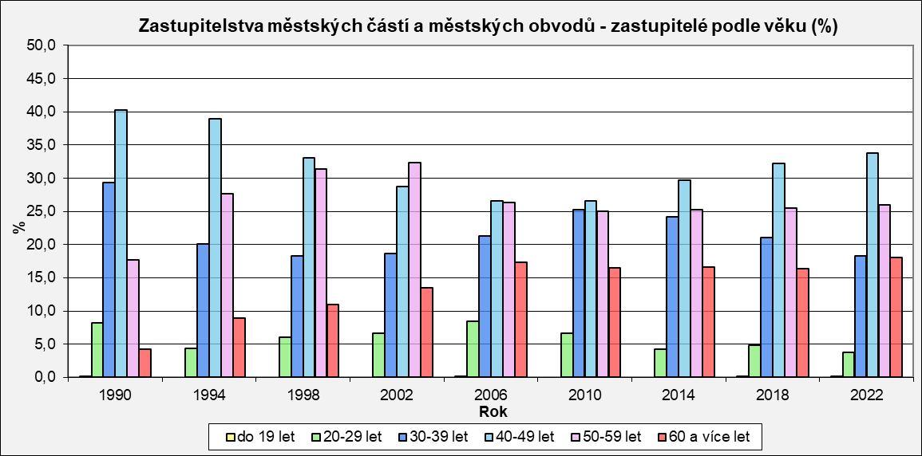
Zastupitelstva městských částí a městských obvodů - zastupitelé podle věku (%)
 | do 19 let | 20-29 let | 30-39 let | 40-49 let | 50-59 let | 60 a více let
1990 | 0.2 | 8.2 | 29.4 | 40.3 | 17.7 | 4.2
1994 | 0.0 | 4.4 | 20.1 | 38.9 | 27.7 | 8.9
1998 | 0.0 | 6.1 | 18.3 | 33.1 | 31.4 | 11.0
2002 | 0.0 | 6.7 | 18.7 | 28.7 | 32.3 | 13.5
2006 | 0.1 | 8.4 | 21.3 | 26.6 | 26.3 | 17.3
2010 | 0.0 | 6.6 | 25.3 | 26.6 | 25.0 | 16.5
2014 | 0.0 | 4.3 | 24.2 | 29.7 | 25.2 | 16.6
2018 | 0.1 | 4.8 | 21.1 | 32.2 | 25.5 | 16.4
2022 | 0.2 | 3.8 | 18.3 | 33.8 | 26.0 | 18.0

